Sheet1
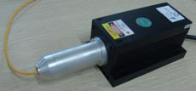
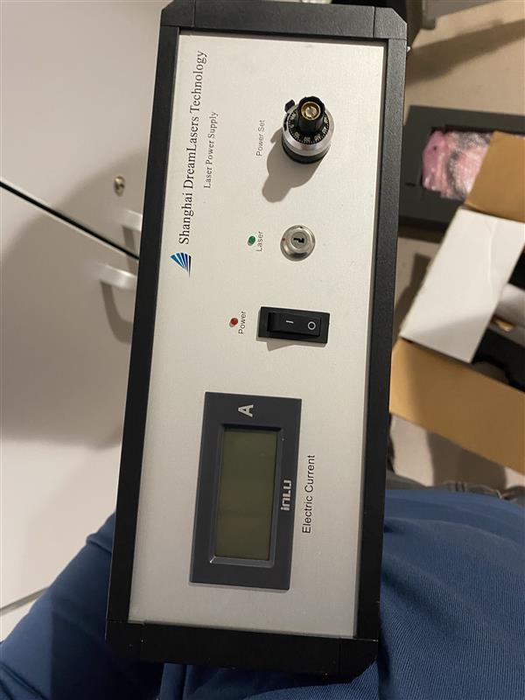
stanza | Manifattura MRI
ID sorgente
produttore | Shanghai
modello | SDL-473-105MFL
l | 593 | nm
φ |  | mrad
Power | 0.65 | W
Appertura | 0.2~0.22
Distanza operatore | 1 | m

se pulsato | No
Energia impulso | / | J
Pulse Rep Frequency | / | Hz
Durata impulso | / | s

Attività della sorgente (ore/anno) | 0 | non utilizzato
Fattore tempo fascio libero | 0
Fattore possibile interazione con il fascio | 0
Frequenza di allineamento (volte/anno) | 0
Tempo di allineamento (ore/anno) | 0
Modalità di allineamento | Fibra Ottica

FOTO

Breve descrizione dell'utilizzo
FIBER COUPLED LASER SOURCE, optogenetica

Product Link
http://www.dreamlasers.cn/products/laser/FL-593nm.htm

